Proporciones residuos
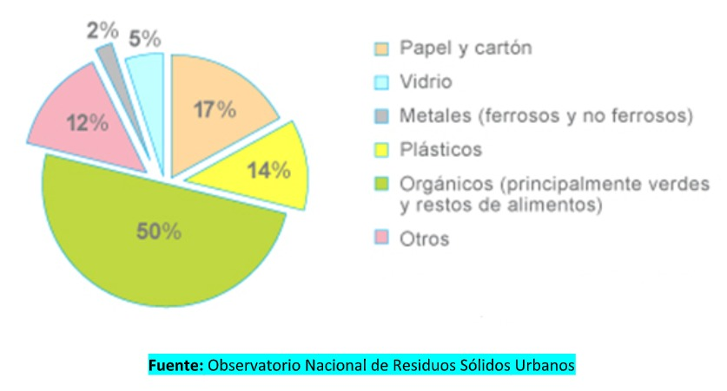
Borbollon | Ámbito |  | Generador |  | Residuo tipo | Residuo uso |  | Residuo clase | % | Proporción | COREME 100% |  | % | Ambito de recoleccion | Porcentaje | Tipo de residuo | %Nacional | %Muni
Residencial | Residencial | 9% | Vecinos | 0.087 | Domiciliario | Reciclable | 0.0262 | Papel y cartón | 0.00340 | 0.3 | 13.01 | 3.90 |  | Domiciliario | 52.2 | Papel y cartón | 9.1 | De COREME
 |  |  |  |  |  | Reciclable |  | Tetra | 0.00008 |  | 0.3 | 0.09
 |  |  |  |  |  | Reciclable |  | Vidrio | 0.01179 |  | 45.05 | 13.52 |  |  |  | Vidrio | 2.6 | De COREME
 |  |  |  |  |  | Reciclable |  | Plástico | 0.00969 |  | 37.05 | 11.12 |  |  |  | Plástico | 10.3 | De COREME
 |  |  |  |  |  | Reciclable |  | Metal | 0.00120 |  | 4.59 | 1.38 |  |  |  | Metal | 1.1 | De COREME
 |  |  |  |  |  | No reciclable |  | Orgánico | 0.04360 | 0.5 | 50 | 50 |  |  |  | Orgánico | 68.3
 |  |  |  |  |  | No reciclable |  | Peligrosos varios | 0.00131 | 0.015 | 1.5 | 1.5 |  |  |  | Peligrosos varios | 1.7
 |  |  |  |  |  | No reciclable |  | Patogénicos | 0.00567 | 0.065 | 6.5 | 6.5 |  |  |  | Sanitarios | 6.9
 |  |  |  |  |  | No reciclable |  | Desecho | 0.01046 | 0.12 | 12 | 12
Microcentro | Microcentro | 92% | Vecinos | 0.366 | Domiciliario | Reciclable | 0.11 | Papel y cartón | 0.01430 |  | 170 | 100.00 |  | Poda y verdes
 |  |  |  |  |  | Reciclable |  | Tetra | 0.00033
 |  |  |  |  |  | Reciclable |  | Vidrio | 0.04951 |  |  |  |  | Escombros
 |  |  |  |  |  | Reciclable |  | Plástico | 0.04072 |  |  |  |  | Embanque
 |  |  |  |  |  | Reciclable |  | Metal | 0.00504 |  |  |  |  | Barrido | 12.3
 |  |  |  |  |  | No reciclable |  | Orgánico | 0.18318 |  |  |  |  | Otros municipales (generadores industriales, residuos de poda, industriales no peligrosos, edificios públicos, etc.) | 35.4
 |  |  |  |  |  | No reciclable |  | Peligrosos varios | 0.00550
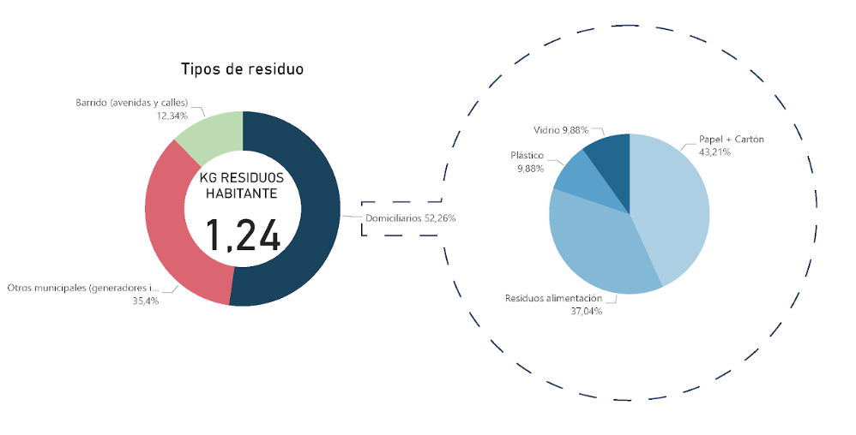
 |  |  |  |  |  | No reciclable |  | Patogénicos | 0.02381
 |  |  |  |  |  | No reciclable |  | Desecho | 0.04396
 |  |  | Comercios | 0.550 | Comercial | Reciclable | 0.16 | Papel y cartón | 0.02145
 |  |  |  |  |  | Reciclable |  | Tetra | 0.00049
 |  |  |  |  |  | Reciclable |  | Vidrio | 0.07427
 |  |  |  |  |  | Reciclable |  | Plástico | 0.06108
 |  |  |  |  |  | Reciclable |  | Metal | 0.00757
 |  |  |  |  |  | No reciclable |  | Orgánico | 0.27477
 |  |  |  |  |  | No reciclable |  | Peligrosos varios | 0.00824
 |  |  |  |  |  | No reciclable |  | Patogénicos | 0.03572
 |  |  |  |  |  | No reciclable |  | Desecho | 0.06594
Poda y verdes | Espacio público |  | Municipio | 0.08 | Poda y verdes | Reciclable | 0.08 | Orgánico | 1.00000 | 1.331 | 0.00000
Escombros |  |  |  |  | Escombros | No reciclable |  | Desecho | 1.00000 | 1.1 | 0.00000
Embanque |  |  |  |  | Embanque | No reciclable |  | Desecho | 1.00000 | 4.17 | 0.00000

 |  | 100%

